Liste_Cours_Nationaux


 | Année scolaire 2017-2018

 | Liste des élèves fréquentant les cours nationaux
 | intégrés dans la scolarité primaire
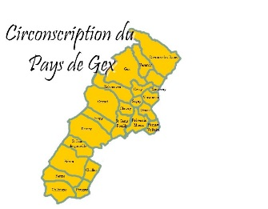
 | Circonscription: | Pays de Gex Nord
 | Commune: | Chevry
 | Ecole:

Nom | Prénom | Niveau | Langue | Jour des cours de section nationale

